Dashboard
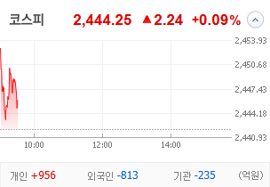
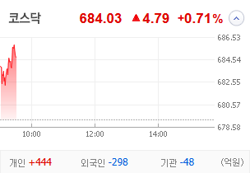
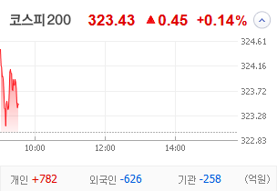
KOSPI | KOSDAQ | KOSPI 200 | 상승종목 |  |  |  |  |  |  |  | 종목별 투자정보
 |  |  | 번호 | 구분 | 종목번호 | 종목명 | 현재가 | 전일비 | 등락률 | URL | 종목명 | SBS
 |  |  | 1 | KOSPI | 000545 | 흥국화재우 | 5,900 | ▲ | 17% | ▶ | 현재가
 |  |  | 2 |  | 018500 | 동원금속 | 2,045 | ▲ | 12% | ▶ | 전일비
 |  |  | 3 |  | 083420 | 그린케미칼 | 7,560 | ▲ | 11% | ▶ | 등락률
 |  |  | 4 |  | 005810 | 풍산홀딩스 | 28,500 | ▲ | 9% | ▶ | 거래량
다우산업 | 나스닥 | S&P 500 | 5 |  | 002787 | 진흥기업2우B | 10,750 | ▲ | 8% | ▶ | 시가총액(억)
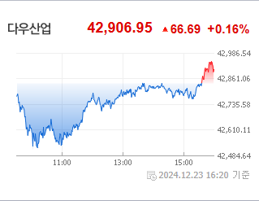
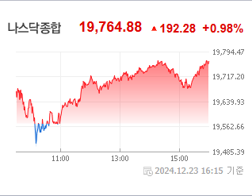
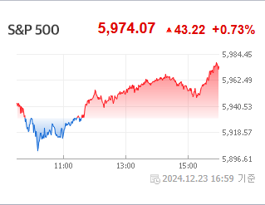
 |  |  | 6 |  | 012205 | 계양전기우 | 3,750 | ▲ | 8% | ▶ | 영업이익(억)
 |  |  | 7 |  | 023350 | 한국종합기술 | 6,120 | ▲ | 8% | ▶ | 외국인비율(%)
 |  |  | 8 |  | 077500 | 유니퀘스트 | 5,060 | ▲ | 6% | ▶ | PER(배)
 |  |  | 9 |  | 015020 | 이스타코 | 1,589 | ▲ | 6% | ▶ | ROE(%)
 |  |  | 10 |  | 007660 | 이수페타시스 | 27,750 | ▲ | 5% | ▶ | PBR(배)
USD환율 | JPY환율 | EUR환율 | 1 | KOSDAQ | 187660 | 현대ADM | 1,716 | ↑ | 30% | ▶
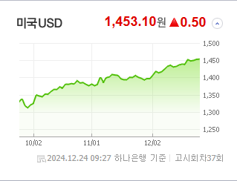
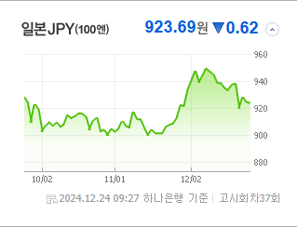
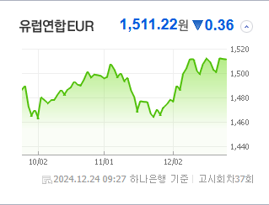
 |  |  | 2 |  | 303030 | 지니틱스 | 1,123 | ▲ | 29% | ▶ | 종목별 전자공시 |  | 오늘의 리포트
 |  |  | 3 |  | 220260 | 켐트로스 | 5,530 | ▲ | 21% | ▶ | 파일명 | URL | 구분 | 개수
 |  |  | 4 |  | 106240 | 파인테크닉스 | 1,027 | ▲ | 19% | ▶ |  |  | 시황정보 | 12
 |  |  | 5 |  | 475580 | 에이럭스 | 14,430 | ▲ | 18% | ▶ |  |  | 투자정보 | 6
 |  |  | 6 |  | 177900 | 쓰리에이로직스 | 12,620 | ▲ | 15% | ▶ |  |  | 종목분석 | 10
WIT | 유가 | 금 | 7 |  | 179900 | 유티아이 | 27,350 | ▲ | 14% | ▶ |  |  | 산업분석 | 1
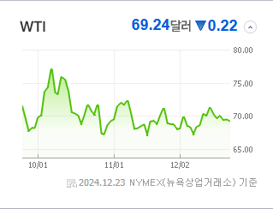
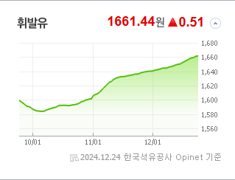
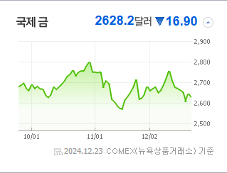
 |  |  | 8 |  | 232830 | 시큐센 | 2,990 | ▲ | 12% | ▶ |  |  | 경제분석 | 0
 |  |  | 9 |  | 100590 | 머큐리 | 3,960 | ▲ | 10% | ▶ |  |  | 경제전망리포트
 |  |  | 10 |  | 466100 | 클로봇 | 7,050 | ▲ | 9% | ▶ |  |  | 파일명 | URL

 | 전일대비
인터넷과카탈로그소매 | 5.02%
컴퓨터와주변기기 | 1.74%
교육서비스 | 1.70%
건강관리기술 | 1.53%
화장품 | 1.46%
핸드셋 | 1.19%
철강 | 1.18%
무역회사와판매업체 | 1.02%
게임엔터테인먼트 | 1.01%
에너지장비및서비스 | 0.99%
포장재 | 0.94%
건강관리장비와용품 | 0.91%
디스플레이장비및부품 | 0.89%
전기제품 | 0.86%
해운사 | 0.82%
화학 | 0.76%
통신장비 | 0.73%
부동산 | 0.72%
건강관리업체및서비스 | 0.71%
반도체와반도체장비 | 0.71%
전자제품 | 0.65%
레저용장비와제품 | 0.58%
생명과학도구및서비스 | 0.56%
문구류 | 0.46%
양방향미디어와서비스 | 0.46%
기계 | 0.45%
도로와철도운송 | 0.40%
 | 업종별시세 |  | 주요 뉴스 |  |  |  |  |  |  |  | 종목별 이슈
 |  |  | 출처 |  | 제목 |  |  |  |  | URL | 제목 |  | URL | 종목명
 |  |  | 헤럴드경제 |  | 물 들어온 조선주에 SOL 조선TOP3플러스 신고가 돌파…“수익률 59% 달성” |  |  |  |  | ▶ | 정용진 이어 한경협 회장님까지…류진 회장 트럼프 취임식 초청에 풍... |  | ▶ | 풍산홀딩스
 |  |  | 문화일보 |  | 美 경제 호조세 반영한 매파적 금리인하… 내년 ‘증시 우상향’ 이상무[서정훈의 월가토크] |  |  |  |  | ▶ | 트럼프 초대 받은 류진 풍산그룹 회장…그룹 주가도 들썩 |  | ▶ | 풍산홀딩스
 |  |  | 머니투데이 |  | SOL 조선TOP3 플러스 ETF, 신고가 경신…美 법안 수혜 기대 |  |  |  |  | ▶ | [특징주] 류진 회장, 트럼프 취임식 초청 받았다… 풍산홀딩스, 10%... |  | ▶ | 풍산홀딩스
 |  |  | 한국경제TV |  | 미, 내년에도 나홀로 성장…월가 IB "관세 영향 하반기부터" |  |  |  |  | ▶ | [특징주] 이수페타시스, 5500억 유상증자 또 제동…7%대 급등 |  | ▶ | 이수페타시스
 |  |  | 파이낸셜뉴스 |  | 휴롬, 역삼 YK빌딩 인수 [fn마켓워치] |  |  |  |  | ▶ | [특징주]이수페타시스 유증 철회 가능성 ↑ 5%대 강세 |  | ▶ | 이수페타시스
 |  |  | 머니투데이 |  | 삼성전자 애타는 개미들…"주가 상승 아직 멀었다" 목표가 하향 |  |  |  |  | ▶ | 2500억 증자' 차바이오텍 주가 급락...소액주주 집단 행동 예고 |  | ▶ | 이수페타시스
 |  |  | 이데일리 |  | 신한운용 "미 선박법 발의…'SOL 조선TOP3플러스' 신고가" |  |  |  |  | ▶ | [특징주] 주주 공감 못 받은 유상증자 무효될 가능성에… 이수페타시..... |  | ▶ | 이수페타시스
 |  |  | 헤럴드경제 |  | ‘매파 연준’ 충격 속 미국채 10년물 금리, 7개월만에 4.6% 근접 [투자360] |  |  |  |  | ▶ | [특징주]현대ADM, 암줄기세포 타겟 항암제 100% 암 전이 억제 효... |  | ▶ | 현대ADM
 |  |  | 이데일리 |  | ‘강달러’에 위안화 부담까지…환율 1450원대 지지력[외환브리핑] |  |  |  |  | ▶ | 머큐리, 북미향 무선 공유기 Plume OS 5.4 인증 획득…“내년 ... |  | ▶ | 머큐리
 |  |  | 한국경제 |  | "삼성전자 본격 반등 아직 멀었다…메모리 하락 내년 말까지"-iM |  |  |  |  | ▶
 |  |  | 한국경제 |  | "'금리 인하' 방향성은 바뀌지 않아…중단기채 투자 추천" [2025 재테크] |  |  |  |  | ▶
 |  |  | 조선비즈 |  | iM證 “삼성전자, 실적 전망 더 낮아질 것… 주가 반등 시간 필요” |  |  |  |  | ▶
 |  |  | 아시아경제 |  | 美 증시, '산타 랠리' 기대감 확산…기술주 강세[굿모닝 증시] |  |  |  |  | ▶
 |  |  | 헤럴드경제 |  | 크리스마스 앞둔 뉴욕증시, 산타랠리 오나···기술주 덕에 모처럼 ‘활짝’ [투자360] |  |  |  |  | ▶
 |  |  | 매일경제 |  | “삼성전자 말고 삼성전기 사라”…이유는? |  |  |  |  | ▶
 |  |  | 헤럴드경제 |  | 재계 어수선한 분위기 속 사라진 종무식…직원들은 잔여휴가 소진 [비즈360] |  |  |  |  | ▶
 |  |  | 이데일리 |  | 범한퓨얼셀, 잠수함용 연료전지가 중장기 매출 기회 요인 -NH |  |  |  |  | ▶
 |  |  | 이데일리 |  | 부동산 PF 위기 한숨 돌렸지만…여전한 상처 |  |  |  |  | ▶
 |  |  | 한국경제 |  | 금리 상승·소비 둔화 극복한 기술주…'산타랠리' 기대↑ [뉴욕증시 브리핑] |  |  |  |  | ▶
 |  |  | 서울경제 |  | KB證, 변동 장세와 투심 냉각 이겨냈다…올 IPO 왕좌 탈환 |  |  |  |  | ▶

